Contrôle P3-5
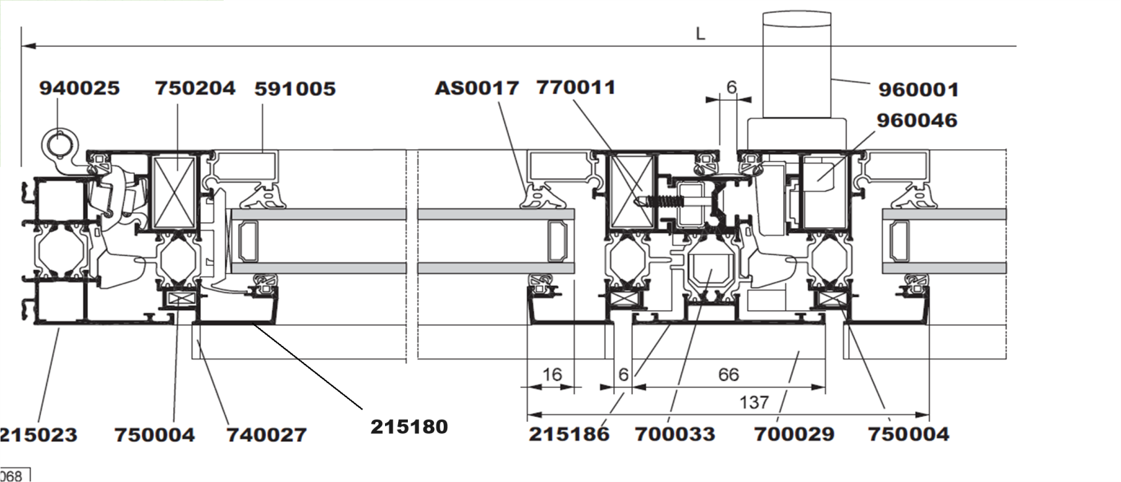
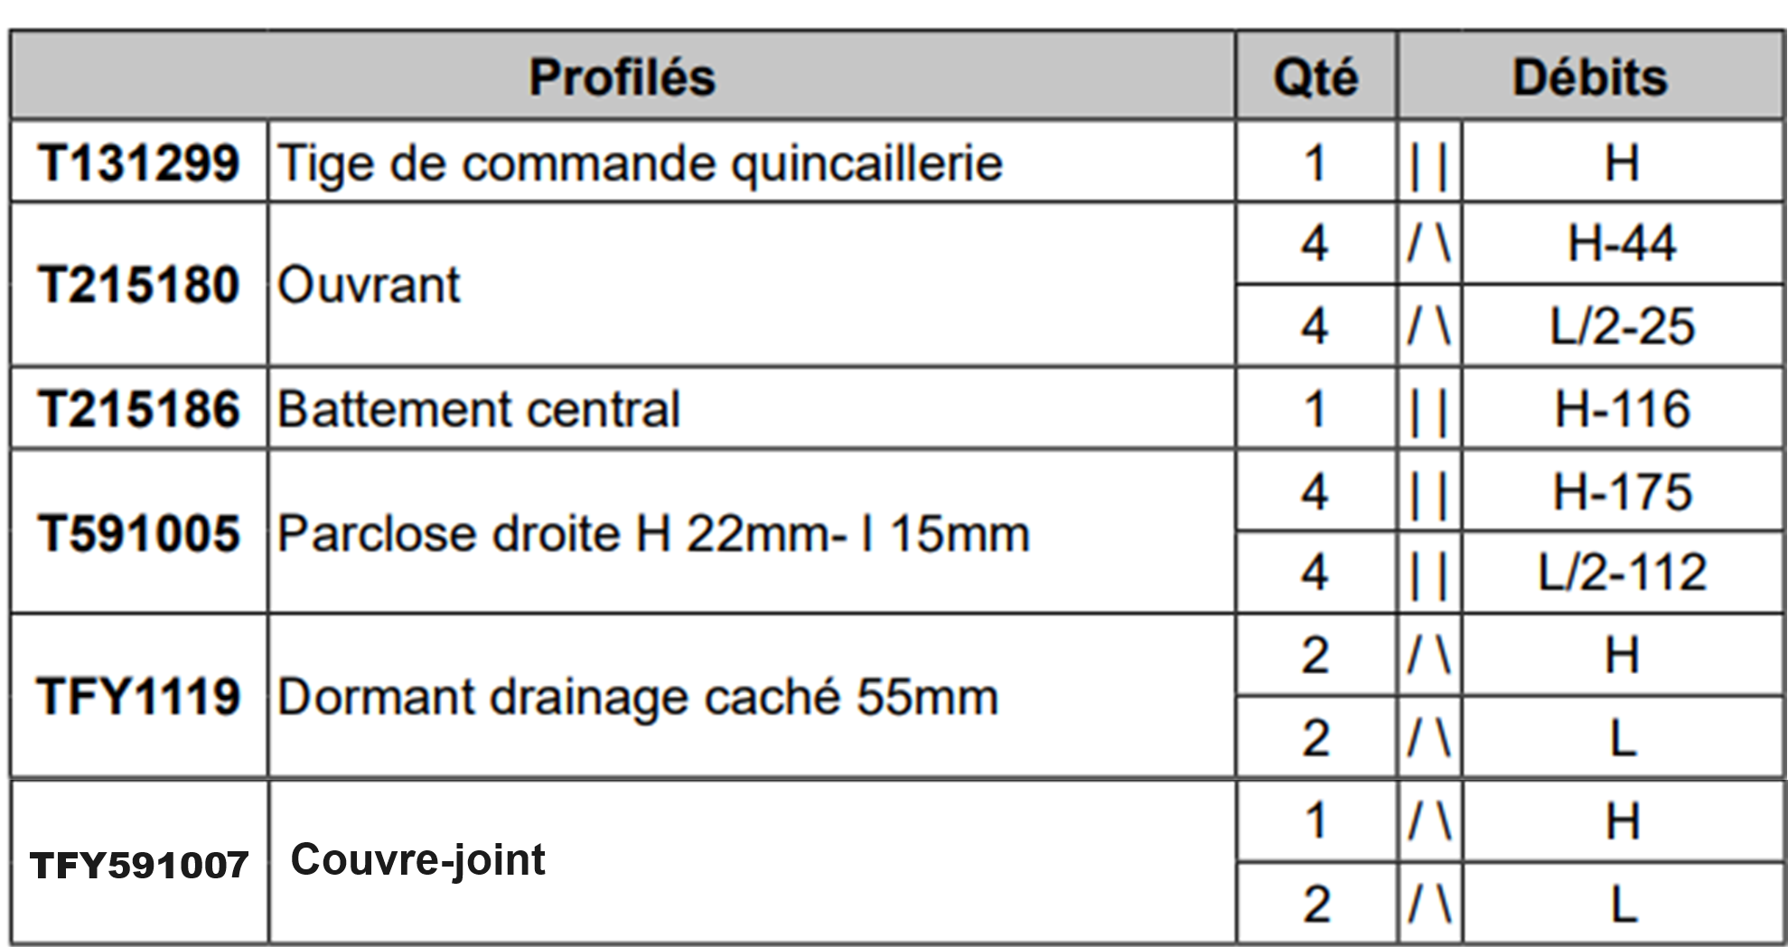
 | PLANNING |  |  |  |  |  | Ter M A V M e n u i s e r i e A l u m i n i u m V e r r e
1.11 |  | C O N T R O L E |  |  |  |  |  |  |  |  |  |  |  |  |  |  |  |  |  |  |  |  |  |  | Date ??? |  |  | /20 |  | ¿ 55mn
 |  |  | P R E P A R A T I O N d u C O N T R O L E | C O N T R O L E | D E V O I R S |  |  |  | …… /1pt | …… /2pts | …… /3pts | …… /4pts | …… /5pts | …… /0,25pt | …… /0,5pt |  |  | ………/5 | ………/20 |  |  |  | P3-5 |  |  |  | Contrôle sur 44pts, note ramenée sur 20
 | 1er M A V M e n u i s e r i e A l u m i n i u m V e r r e | Ter M A V M e n u i s e r i e A l u m i n i u m V e r r e | CAP M A V M e n u i s e r i e A l u m i n i u m V e r r e | 2nd M A V M e n u i s e r i e A l u m i n i u m V e r r e
 | E N O N C E 1 : |  |  |  | Compléter le planning GANT ci-dessous pour proposer une date de fin de pose.

 |  |  |  |  | 9 PF 2v à fabriquer et à poser
 |  |  |  |  | L = | 1985
 |  |  |  |  | H = | 2207

 |  |  |  | PLANNING FABRICATION + POSE |  |  |  |  |  | 3 point par bonne réponse
 |  |  |  | Sep-14 |  |  |  |  | Sep-14 |  |  |  |  | Sep-14 |  |  |  |  | Sep-14 |  |  |  |  | Sep-14 |  |  |  |  | Sep-14 |  |  |  |  | Qté |  | · Début débit barres : mardi 2 sept 2014
 |  |  |  | L | M | M | J | V | L | M | M | J | V | L | M | M | J | V | L | M | M | J | V | L | M | M | J | V | L | M | M | J | V |  |  | · 6 minutes par profil dormant, sinon 8 minutes pour les autres
 |  |  |  | 1 | 2 | 3 | 4 | 5 | 6 | 7 | 8 | 9 | 10 | 11 | 12 | 13 | 14 | 15 | 16 | 17 | 18 | 19 | 20 | 21 | 22 | 23 | 24 | 25 | 26 | 27 | 28 | 29 | 30 |  |  | · Durée d’une journée : 7 heures max
 |  |  |  |  |  |  |  |  |  |  |  |  |  |  |  |  |  |  |  |  |  |  |  |  |  |  |  |  |  |  |  |  |  |  |  | · Durée de travail du vendredi : 4h (pas de travail l’après-midi)
 |  |  | Débit dormant (h) |  | 3.6 |  |  |  |  |  |  |  |  |  |  |  |  |  |  |  |  |  |  |  |  |  |  |  |  |  |  |  |  | 36.0 |  | Assemblage : 7 minutes par angle (dormant + ouvrant)
 |  |  | Débit ouvrant (h) |  |  |  |  |  |  |  |  |  |  |  |  |  |  |  |  |  |  |  |  |  |  |  |  |  |  |  |  |  |  | 0.0 |  | · Mise en places des joints :2 minutes par ml
 |  |  | Débit parclose + TC + CV(h) |  |  |  |  |  |  |  |  |  |  |  |  |  |  |  |  |  |  |  |  |  |  |  |  |  |  |  |  |  |  | 0.0 |  | Vitrage : 13 minutes / châssis
 |  |  | Assemblage (h) |  |  |  |  |  |  |  |  |  |  |  |  |  |  |  |  |  |  |  |  |  |  |  |  |  |  |  |  |  |  | 0.0 |  | Emballage : 15mn par châssis |  |  |  |  |  |  |  |  |  | QTE ANGLES
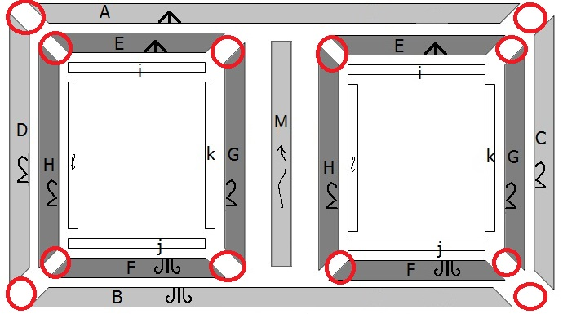
 |  |  | Joint(h) |  |  |  |  |  |  |  |  |  |  |  |  |  |  |  |  |  |  |  |  |  |  |  |  |  |  |  |  |  |  | 0.0 |  | Transport : 2h |  |  |  |  |  | Linéaire de joint
 |  |  | Vitrage (h) |  |  |  |  |  |  |  |  |  |  |  |  |  |  |  |  |  |  |  |  |  |  |  |  |  |  |  |  |  |  | 0.0 |  | Pose : 2h/châssis |  |  |  |  | 410009 = | 8.6 | ml
 |  |  | Emballage (h) |  |  |  |  |  |  |  |  |  |  |  |  |  |  |  |  |  |  |  |  |  |  |  |  |  |  |  |  |  |  | 0.0 |  | · Entreprise fermée le lundi 6 sept pour formation |  |  |  |  | 410010 = | 27.6 | ml
 |  |  | Transport (h) |  |  |  |  |  |  |  |  |  |  |  |  |  |  |  |  |  |  |  |  |  |  |  |  |  |  |  |  |  |  | 0.0 |  |  |  |  |  |  | 710010 = | 2 | ml
 |  |  | Pose (h) |  |  |  |  |  |  |  |  |  |  |  |  |  |  |  |  |  |  |  |  |  |  |  |  |  |  |  |  |  |  | 0.0 |  |  |  |  |  |  | AS0017 = | 12.8 | ml
 |  |  |  |  |  |  |  |  |  |  |  |  |  |  |  |  |  |  |  |  |  |  |  |  |  |  |  |  |  |  |  |  |  |  |  | FICHE DE DEBIT DORMANT |  |  |  |  |  | 459 | ml
 |  |  |  | 0.0 | 3.6 | 0.0 | 0.0 | 0.0 | 0.0 | 0.0 | 0.0 | 0.0 | 0.0 | 0.0 | 0.0 | 0.0 | 0.0 | 0.0 | 0.0 | 0.0 | 0.0 | 0.0 | 0.0 | 0.0 | 0.0 | 0.0 | 0.0 | 0.0 | 0.0 | 0.0 | 0.0 | 0.0 | 0.0 |  |  | REF | QTE | LONG
 |  |  |  |  |  |  |  |  |  |  |  |  |  |  |  |  |  |  |  |  |  |  |  |  |  |  |  |  |  |  |  |  |  |  | L | 215023 | 18 | 35730 |  | FICHE DE DEBIT OUVRANT
 |  |  |  |  |  |  | DATE de FIN de POSE : | ??? |  |  |  |  |  |  |  |  |  |  |  |  |  |  |  |  |  |  |  |  |  |  |  |  |  |  | H | 215023 | 18 | 39726 |  | REF | QTE |  | FICHE DE DEBIT autres profils
 |  |  |  |  |  |  |  |  |  |  |  |  |  |  |  |  |  |  |  |  |  |  |  |  |  |  |  |  |  |  |  |  |  |  |  |  | Linéaire : | 75456 | mm | 250180 | 72 | Profil ouvrant | REF | QTE
 |  |  |  |  |  |  |  |  |  |  |  |  |  |  |  |  |  |  |  |  |  |  |  |  |  |  |  |  |  |  |  |  |  |  |  |  | Linéaire : | 75.5 | m | 215186 | 9 | Profil de battement | 131299 | 9 | Tige de crémone TC
 |  |  |  |  |  |  |  |  |  |  |  |  |  |  |  |  |  |  |  |  |  |  |  |  |  |  |  |  |  |  |  |  |  |  |  |  |  |  |  |  |  |  | 591005 | 72 | parclose
 |  |  |  |  |  |  |  |  |  |  |  |  |  |  |  |  |  |  |  |  |  |  |  |  |  |  |  |  |  |  |  |  |  |  |  |  |  |  |  |  |  |  | 591007 | 27 | Couvre joint

 |  |  |  |  |  |  |  |  |  |  |  |  |  |  |  |  |  |  |  |  |  |  |  |  |  |  |  |  |  |  |  |  |  |  |  | ???
 |  |  |  |  |  |  |  |  |  |  |  |  |  |  |  |  |  |  |  |  |  |  |  |  |  |  |  |  |  |  |  |  |  |  |  | 2014-09-06
 |  |  |  |  |  |  |  |  |  |  |  |  |  |  |  |  |  |  |  |  |  |  |  |  |  |  |  |  |  |  |  |  |  |  |  | 2014-09-07
 |  |  |  |  |  |  |  |  |  |  |  |  |  |  |  |  |  |  |  |  |  |  |  |  |  |  |  |  |  |  |  |  |  |  |  | 2014-09-08
 |  |  |  |  |  |  |  |  |  |  |  |  |  |  |  |  |  |  |  |  |  |  |  |  |  |  |  |  |  |  |  |  |  |  |  | 2014-09-09
 |  |  |  |  |  |  |  |  |  |  |  |  |  |  |  |  |  |  |  |  |  |  |  |  |  |  |  |  |  |  |  |  |  |  |  | 2014-09-10
 |  |  |  |  |  |  |  |  |  |  |  |  |  |  |  |  |  |  |  |  |  |  |  |  |  |  |  |  |  |  |  |  |  |  |  | 2014-09-11
 |  |  |  |  |  |  |  |  |  |  |  |  |  |  |  |  |  |  |  |  |  |  |  |  |  |  |  |  |  |  |  |  |  |  |  | 2014-09-12
 |  |  |  |  |  |  |  |  |  |  |  |  |  |  |  |  |  |  |  |  |  |  |  |  |  |  |  |  |  |  |  |  |  |  |  | 2014-09-13
 |  |  |  |  |  |  |  |  |  |  |  |  |  |  |  |  |  |  |  |  |  |  |  |  |  |  |  |  |  |  |  |  |  |  |  | 2014-09-14
 |  |  |  |  |  |  |  |  |  |  |  |  |  |  |  |  |  |  |  |  |  |  |  |  |  |  |  |  |  |  |  |  |  |  |  | 2014-09-15
 |  |  |  |  |  |  |  |  |  |  |  |  |  |  |  |  |  |  |  |  |  |  |  |  |  |  |  |  |  |  |  |  |  |  |  | 2014-09-16
 |  |  |  |  |  |  |  |  |  |  |  |  |  |  |  |  |  |  |  |  |  |  |  |  |  |  |  |  |  |  |  |  |  |  |  | 2014-09-17
 |  |  |  |  |  |  |  |  |  |  |  |  |  |  |  |  |  |  |  |  |  |  |  |  |  |  |  |  |  |  |  |  |  |  |  | 2014-09-18

